关系图
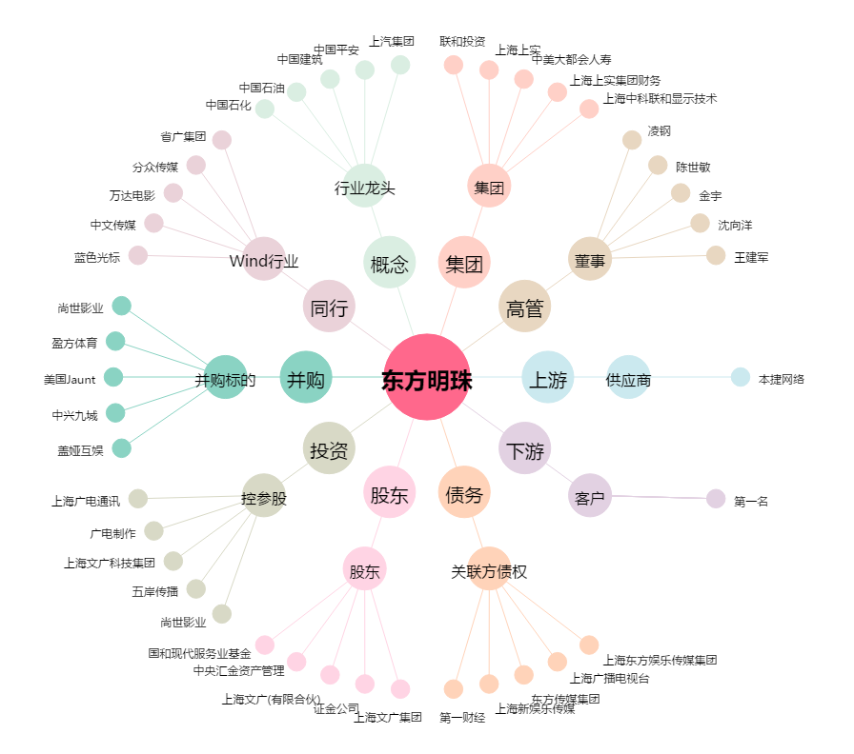
东方明珠[600637.SH] - 关系概览图

